Olle
Tippa Gruppspelet |  |  |  |  |  |  |  |  |  |  |  |  |  |  | Sexton 1 29 juni | 1E | Tyskland |  | Vilka kommer till slutspel |  |  |  |  | Vem/vilka gör mål detta VM
 | 1 | X | 2 | Mål |  | 1 | X | 2 | Mål |  | 1 | X | 2 | Mål |  | 3A/B/C/D/F | Sverige |  | Tippa matcher + vinnare och 3e plats
11 juni, 21.00 Mexiko - Sydafrika (A) | 1 |  |  | 1 | 18 juni, 18.00 Tjeckien - Sydafrika (A) | 1 |  |  | 1 | 24 juni, 21.00 Schweiz - Kanada (B) | 1 |  |  | 3 | Sexton 2 30 juni | 1I | Norge |  |  |  |  |  |  | 1 | Alexander Isak1 |  | 6 | Bruno Guimares2
12 juni, 04.00 Sydkorea - Tjeckien (A) |  | X |  | 2 | 18 juni, 21.00 Schweiz - Bosnien(B) | 1 |  |  | 3 | 24 juni, 21.00 Bosnien- Qatar (B) | 1 |  |  | 2 |  | 3C/D/F/G/H | Paraguay |  |  |  |  |  |  | 2 | Bruno Guimares1 |  | 7 | Harry Kane1
12 juni, 21.00 Kanada - Bosnien(B) |  | x |  | 2 | 19 juni, 00.00 Kanada - Qatar (B) | 1 |  |  | 1 | 25 juni, 00.00 Skottland - Brasilien (C) |  |  | 2 | 2 | Sexton 3 28 juni | 2A | Sydkorea |  |  |  |  |  |  | 3 | Erling Haaland1 |  | 8 | Christiano Ronaldo1
13 juni, 03.00 USA - Paraguay (D) |  | X |  | 2 | 19 juni, 03.00 Mexiko - Sydkorea (A) | 1 |  |  | 2 | 25 juni, 00.00 Marocko - Haiti (C) | 1 |  |  | 2 |  | 2B | Kanada |  |  |  |  |  |  | 4 | Erling Haaland2 |  | 9 | Raphina1
13 juni, 21.00 Qatar - Schweiz (B) |  |  | 2 | 2 | 19 juni, 21.00 USA - Australien (D) | 1 |  |  | 2 | 25 juni, 03.00 Tjeckien - Mexiko (A) | 1 |  |  | 2 | Sexton 4 29 juni | 1F | Japan |  |  |  |  |  |  | 5 | Erling Haaland3 |  | 10 | Raphina2
14 juni, 00.00 Brasilien - Marocko (C) | 1 |  |  | 3 | 20 juni, 00.00 Skottland - Marocko (C) |  | X |  | 0 | 25 juni, 03.00 Sydafrika - Sydkorea (A) |  | X |  | 2 |  | 2C | Marocko | Åttondelsfinal |  |  |  |  |  | Ange 10 namn på spelare, du tror kommer att göra mål på VM.
14 juni, 03.00 Haiti - Skottland (C) |  | X |  | 2 | 20 juni, 03.00 Brasilien - Haiti (C) | 1 |  |  | 4 | 25 juni, 22.00 Curaçao - Elfenbenskusten(E) |  |  | 2 | 1 | Sexton 5 2 juli | 2K | Kongo | Åtton 1 4 juli | Sexton 1 | Tyskland |  |  |  | Tror du att en spelare gör flera mål, upprepar man namnet!
14 juni, 06.00 Australien - Turkiet (D) |  |  | 2 | 2 | 20 juni, 05.00 Turkiet - Paraguay (D) | 1 |  |  | 2 | 25 juni, 22.00 Ecuador - Tyskland (E) |  |  | 2 | 2 |  | 2L | England |  | Sexton 2 | Norge
14 juni, 19.00 Tyskland - Curaçao (E) | 1 |  |  | 4 | 20 juni, 19.00 Nederländerna - Sverige (F) |  | X |  | 2 | 26 juni, 01.00 Japan - Sverige (F) | 1 |  |  | 3 | Sexton 6 2 juli | 1H | Spanien | Åtton 2 4 juli | Sexton 3 | Sydkorea
14 juni, 22.00 Nederländerna - Japan (F) |  | X |  | 2 | 20 juni, 22.00 Tyskland - Elfenbenskusten(E) | 1 |  |  | 3 | 26 juni, 01.00 Tunisien - Nederländerna (F) |  |  | 2 | 2 |  | 2J | Österrike |  | Sexton 4 | Japan | Kvartsfinal
15 juni, 01.00 Elfenbenskusten- Ecuador (E) |  | x |  | 2 | 21 juni, 02.00 Ecuador - Curaçao (E) |  | X |  | 2 | 26 juni, 04.00 Paraguay - Australien (D) |  | X |  | 2 | Sexton 7 1 juli | 1D | Turkiet | Åtton 3 6 juli | Sexton 5 | England | Kvarts 1 9 juli | Åtton 1 | Norge
15 juni, 04.00 Sverige - Tunisien (F) | 1 |  |  | 2 | 21 juni, 06.00 Tunisien - Japan (F) |  |  | 2 | 3 | 26 juni, 04.00 Turkiet - USA (D) | 1 |  |  | 1 |  | 3B/E/F/I/J | Senegal |  | Sexton 6 | Spanien |  | Åtton 2 | Japan | Semifinal
15 juni, 18.00 Spanien - Kap Verde (H) | 1 |  |  | 5 | 21 juni, 18.00 Spanien - Saudiarabien (H) | 1 |  |  | 4 | 26 juni, 21.00 Norge - Frankrike (I) |  | X |  | 2 | Sexton 8 1 juli | 1G | Belgien | Åtton 4 6 juli | Sexton 7 | Turkiet | Kvarts 2 10 juli | Åtton 3 | Spanien | Semi 1 14 juli | Kvarts 1 | Japan | Final
15 juni, 21.00 Belgien - Egypten (G) |  | X |  | 2 | 21 juni, 21.00 Belgien - Iran (G) |  | X |  | 2 | 26 juni, 21.00 Senegal - Irak (I) | 1 |  |  | 2 |  | 3A/E/H/I/J | Tjeckien |  | Sexton 8 | Belgien |  | Åtton 4 | Belgien |  | Kvarts 2 | Spanien | Final 19 juli | Semi 1 | Japan
16 juni, 00.00 Saudiarabien - Uruguay (H) |  |  | 2 | 2 | 22 juni, 00.00 Uruguay - Kap Verde (H) | 1 |  |  | 2 | 27 juni, 02.00 Uruguay - Spanien (H) |  | X |  | 2 | Sexton 9 29 juni | 1C | Brasilien | Åtton 5 5 juli | Sexton 9 | Brasilien | Kvarts 3 11 juli | Åtton 5 | Frankrike | Semi 2 15 juli | Kvarts 3 | Frankrike |  | Semi 2 | Frankrike
16 juni, 03.00 Iran - Nya Zeeland (G) | 1 |  |  | 1 | 22 juni, 03.00 Nya Zeeland - Egypten (G) |  | X |  | 2 | 27 juni, 02.00 Kap Verde - Saudiarabien (H) |  |  | 2 | 3 |  | 2F | Nederländerna |  | Sexton 10 | Frankrike |  | Åtton 6 | Mexiko |  | Kvarts 4 | Argentina
16 juni, 21.00 Frankrike - Senegal (I) | 1 |  |  | 2 | 22 juni, 19.00 Argentina - Österrike (J) | 1 |  |  | 2 | 27 juni, 05.00 Nya Zeeland - Belgien (G) |  |  | 2 | 2 | Sexton 10 30 juni | 2E | Elfenbenskusten | Åtton 6 5 juli | Sexton 11 | Mexiko | Kvarts 4 11 juli | Åtton 7 | Argentina
17 juni, 00.00 Irak - Norge (I) |  |  | 2 | 2 | 22 juni, 23.00 Frankrike - Irak (I) | 1 |  |  | 2 | 27 juni, 05.00 Egypten - Iran (G) |  | X |  | 4 |  | 2I | Frankrike |  | Sexton 12 | Kroatien |  | Åtton 8 | Portugal
17 juni, 03.00 Argentina - Algeriet (J) | 1 |  |  | 3 | 23 juni, 02.00 Norge - Senegal (I) | 1 |  |  | 2 | 27 juni, 23.00 Panama - England (L) |  |  | 2 | 4 | Sexton 11 30 juni | 1A | Mexiko | Åtton 7 7 juli | Sexton 13 | Argentina
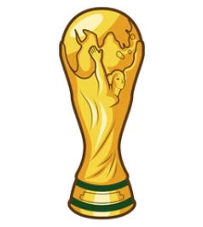
17 juni, 06.00 Österrike - Jordanien (J) | 1 |  |  | 1 | 23 juni, 05.00 Jordanien - Algeriet (J) |  |  | 2 | 1 | 27 juni, 23.00 Kroatien - Ghana (L) |  | X |  | 2 |  | 3C/E/F/H//I | Saudiarabien |  | Sexton 14 | USA
17 juni, 19.00 Portugal - Kongo (K) | 1 |  |  | 2 | 23 juni, 19.00 Portugal - Uzbekistan (K) | 1 |  |  | 2 | 28 juni, 01.30 Colombia - Portugal (K) |  | X |  | 4 | Sexton 12 1 juli | 1L | Kroatien | Åtton 8 7 juli | Sexton 15 | Schweiz
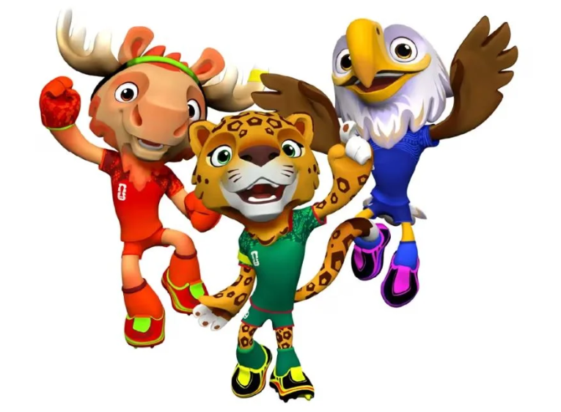
17 juni, 22.00 England - Kroatien (L) |  | X |  | 2 | 23 juni, 22.00 England - Ghana (L) |  | X |  | 4 | 28 juni, 01.30 Kongo - Uzbekistan (K) |  | X |  | 2 |  | 3E/H/I/J/K | Ecuador |  | Sexton 16 | Portugal |  |  |  |  | Vinnare VM26: |  | Japan
18 juni, 01.00 Ghana - Panama (L) | 1 |  |  | 2 | 24 juni, 01.00 Panama - Kroatien (L) |  |  | 2 | 2 | 28 juni, 04.00 Algeriet - Österrike (J) |  |  | 2 | 1 | Sexton 13 3 juli | 1J | Argentina
18 juni, 04.00 Uzbekistan - Colombia (K) |  | x |  | 0 | 24 juni, 04.00 Colombia - Kongo (K) |  | X |  | 2 | 28 juni, 04.00 Jordanien - Argentina (J) |  |  | 2 | 6 |  | 2H | Uruguay
Tippa 1-X -2 samt totalt antal mål per match |  |  |  |  |  |  |  |  |  |  |  |  |  |  | Sexton 14 3 juli | 2D | USA
Antalet poäng man får, för varje korrekt 1-X -2, beror vad andra har tippat: |  |  |  |  |  |  |  |  |  |  |  |  |  |  |  | 2G | Egypten |  |  |  |  |  |  |  | Tredje plats: |  | Spanien
3 poäng, om max 25% också har rätt |  |  |  |  |  |  |  |  |  |  |  |  |  |  | Sexton 15 2 juli | 1B | Schweiz
2 poäng, om mer än 25% och max 50% också har rätt |  |  |  |  |  |  |  |  |  | Namn: |  |  |  |  |  | 3E/F/G/I/J | Colombia
1 poäng, om mer än 50% också har rätt |  |  |  |  |  |  |  |  |  | Olle Håkansson |  |  |  |  | Sexton 16 3 juli | 1K | Portugal
För varje match du tippat rätt antal mål får man 1 poäng |  |  |  |  |  |  |  |  |  |  |  |  |  |  |  | 3D/E/I/J/L | Ghana

